使用说明
第一步：Item Throw Skill
使用 <Can Throw: x> 标签，创建物品投掷技能（详见标签部分） | 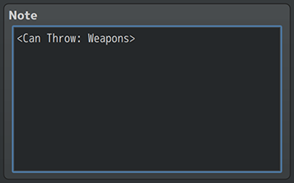

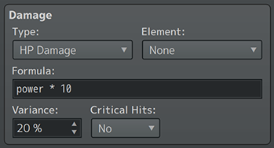
第二步：更改伤害公式
1、更改伤害公式，使其在某个位置包含【power】一词（不带引号）。
2、参考物品、武器、防具的“throw power”（投掷力）
例子：a.atk + (power * 10) - b.def

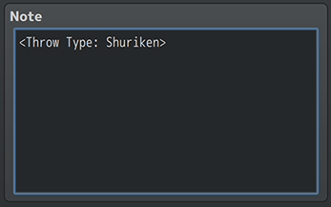
第三步：将投掷类型添加到物品、武器和防具中
1、选择你想通过你制作的技能，投掷的物品、武器、防具
2、插入<Throw Type: x>，并使"x"与<Can Throw: x>的"x"相匹配。
例： 如果在技能里设置的是<Can Throw: Shuriken>， 那么只有带<Throw Type: Shuriken>标签的物品、武器、防具才能用这个技能投掷

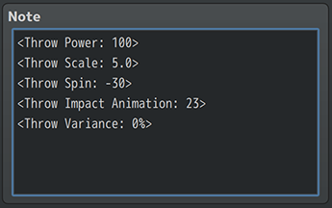
第四步：为物品、武器和防具增加“throw power”（投掷力）
1、物品的默认投掷力，由插件参数决定
2、武器和防具的默认投掷力，等于数据库中的ATK参数。
3、默认投掷力，可以用 <Throw Power: x>标签覆盖，其中x是投掷力的值
4、更多请参阅noteages部分

